Worksheet
GRAFICOS RUTAS
Clientes Villatours

2019-07-05 - 2019-07-05
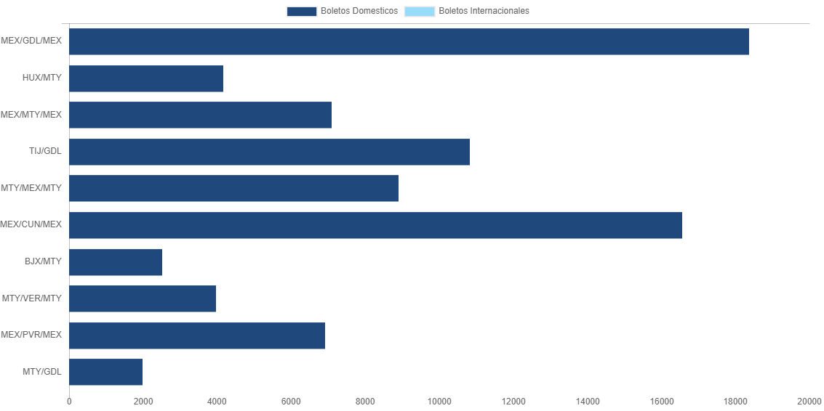

RUTA | CANT | TARIFA/Pesos | %Part
MEX/GDL/MEX | 5 | 18,368 | 22.59%
HUX/MTY | 4 | 4,160 | 5.12%
MEX/MTY/MEX | 4 | 7,091 | 8.72%
TIJ/GDL | 3 | 10,815 | 13.30%
MTY/MEX/MTY | 3 | 8,909 | 10.96%
MEX/CUN/MEX | 3 | 16,563 | 20.37%
BJX/MTY | 3 | 2,514 | 3.09%
MTY/VER/MTY | 2 | 3,977 | 4.89%
MEX/PVR/MEX | 2 | 6,923 | 8.51%
MTY/GDL | 2 | 1,995 | 2.45%
Total BOLETOS DOMESTICOS | 31 | 81,316 | 100.00%
El consumo es la tarifa antes de impuestos de iva y tua.
El consumo es de tarifa de servicios de vuelos.(No cargos por cambios y revisados)
Cantidades en Pesos Mexicanos

